VLSM (3)
DIR RED A UTILIZAR 172.16.1.0 |  |  |  |  | OCTETO |  |  |  |  |  |  |  |  | OCTETO
NOM-SUBRED | RED/SUBRED | PREFIJO | RANGO | BROADCAST | 7 | 6 | 5 | 4 | 3 | 2 | 1 | 0 | 8 | 7 | 6 | 5 | 4 | 3 | 2 | 1 | 0 |  | Máscara original | Máscara subneteada | PREFIJO
S3=128 | 172.16.1.0 | 24 | 172.16.1.1-172.16.1.254 | 172.16.1.255 | 2 | 2 | 2 | 2 | 2 | 2 | 2 | 2 | 2 | 2 | 2 | 2 | 2 | 2 | 2 | 2 | 2 |  | 255.255.0.0 | 255.255.0.0
S1=45 | 172.16.2.0 | 26 | 172.16.2.1-172.16.2.62 | 172.16.2.63 |  |  |  |  |  |  |  |  |  | 128 | 64 | 32 | 16 | 8 | 4 | 2 | 1 |  | 16
S4=33 | 172.16.2.64 | 26 | 172.16.2.65-172.16.2.126 | 172.16.2.127 | 0 | 0 | 0 | 0 | 0 | 0 | 0 | 0 | 0 | 0 | 0 | 0 | 0 | 0 | 0 | 0 | 0
S2=22 | 172.16.2.128 | 27 | 172.16.2.129-172.16.2.158 | 172.16.2.159
SF=28 | 172.16.2.160 | 27 | 172.16.2.161-172.16.2.190 | 172.16.2.191
S6=12 | 172.16.2.192 | 28 | 172.16.2.193-172.16.2.206 | 172.16.2.207
S5=6 | 172.16.2.208 | 29 | 172.16.2.209-172.16.2.214 | 172.16.2.215

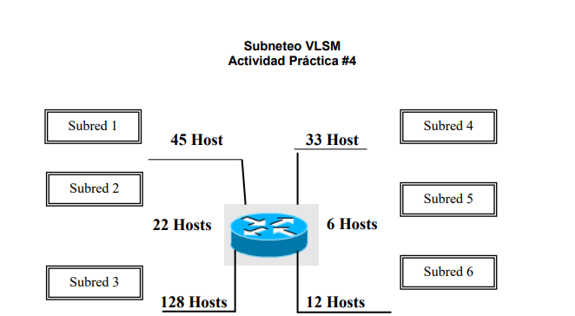
 |  |  |  | 63+215+2=272 |  |  |  |  |  |  |  |  |  |  |  |  |  |  |  |  |  | Subredes | Host
La del profe |  |  |  |  |  |  |  |  |  |  |  |  |  |  |  |  |  |  |  |  |  | 12 | 3 | S3= 8 bit encedido | 8 | MARCARA | 255.255.255.0 | PREFIJO 24
DIR RED A UTILIZAR 172.16.0.0 |  |  |  |  |  |  |  |  |  |  |  |  |  |  |  |  |  |  |  |  |  | 2 | 2 | 6 | 10 |  | 255,255,255,192 | 26
NOM-SUBRED | RED/SUBRED | PREFIJO | RANGO | BROADCAST |  |  |  |  |  |  |  |  |  |  |  |  |  |  |  |  |  | 4096 | 6 | 6 | 10 |  | 255,255,255,192
S3=128 | 172.16.0.0 | 255.255.255.0/24 | 172.16.1.1-172.16.0.254 | 172.16.0.255 |  |  |  |  |  |  |  |  |  |  |  |  |  |  |  |  |  |  |  | 5 | 11 |  | 255,255,255,224 | 27
S1=45 | 172.16.1.0 | 255.255.255.192/26 | 172.16.2.1-172.16.1.62 | 172.16.1.63 |  |  |  |  |  |  |  |  |  |  |  |  |  |  |  |  |  |  |  | 4 | 12 |  | 255,255,255,240 | 28
S4=33 | 172.16.1.64 | 255.255.255.192/26 | 172.16.1.65-172.16.1.126 | 172.16.1.127 |  |  |  |  |  |  |  |  |  |  |  |  |  |  |  |  |  |  |  | 3 | 13 |  | 255,255,255,248 | 29
S2=22 | 172.16.1.128 | 255.255.255.224/27 | 172.16.1.129-172.16.1.158 | 172.16.1.159 |  |  |  |  |  |  |  |  |  |  |  |  |  |  |  |  |  |  |  | 3 | 13
SF=12 | 172.16.1.160 | 255.255.255.240/28 | 172.16.1.161-172.16.1.174 | 172.16.1.175
S6=12 | 172.16.1.176 | 255.255.255.248/2 | 172.16.1.129-172.16.1.160 | 172.16.1.161
S5=6 | 172.16.1.162 | 255.255.255.192/30 | 172.16.1.129-172.16.1.161 | 172.16.1.162

S3=128 | 256
S1=45 | 64
S4=33 | 64
SF=54 | 64
S2=22 | 32
SF=28 | 32
S6=12 | 16
S5=6 | 8

 | 536

 |  | 192.168.72.1

Clase | Rango | Dir Privada | Máscara x defecto | Bits para host | CANTIDAD DE BIT QUE TIENE EL OCTETO
A | 0-126 | 10.0.0.1 | 255.0.0.0/8 | 24
B | 128-191 | 172.16.0.1 | 255.255.0.0/16 | 16 | 65534
C | 192-223 | 192.168.1.1 | 255.255.255.0/24 | 8 | 254

VLSM (2)
DIR RED A UTILIZAR 192.168.1.0 |  |  |  |  | OCTETO |  |  |  |  |  |  |  |  | OCTETO
NOM-SUBRED | RED/SUBRED | PREFIJO | RANGO | BROADCAST | 7 | 6 | 5 | 4 | 3 | 2 | 1 | 0 | 8 | 7 | 6 | 5 | 4 | 3 | 2 | 1 | 0 |  | Máscara original | Máscara subneteada | PREFIJO
S6=46 | 192.168.1.0 | 26 | 192.168.1.1-192.168.1.62 | 192.168.1.63 | 2 | 2 | 2 | 2 | 2 | 2 | 2 | 2 | 2 | 2 | 2 | 2 | 2 | 2 | 2 | 2 | 2 |  | 255.255.255.0 | 255,255,255,192
S2=29 | 192.168.1.64 | 27 | 192.168.1.65-192.168.1.94 | 192.168.1.95 |  |  |  |  |  |  |  |  |  | 128 | 64 | 32 | 16 | 8 | 4 | 2 | 1 |  |  | 26 |  | 24inicial | clase c
S7=28 | 192.168.1.96 | 27 | 192.168.1.97-192.168.1.126 | 192.168.1.127 | 0 | 0 | 0 | 0 | 0 | 0 | 0 | 0 | 0 | 2 | 2 | 0 | 0 | 0 | 0 | 0 | 0
S5=27 | 192.168.1.128 | 27 | 192.168.1.129-192.168.1.158 | 192.168.1.159
S3=25 | 192.168.1.160 | 27 | 192.168.1.161-192.168.1.190 | 192.168.1.191
SF=30 | 192.168.1.192 | 27 | 192.168.1.193-192.168.1.222 | 192.168.1.223
S1=6 | 192.168.1.224 | 29 | 192.168.1.225-192.168.1.230 | 192.168.1.231
S4=5 | 192.168.1.232 | 29 | 192.168.1.233-192.168.1.238 | 192.168.1.239
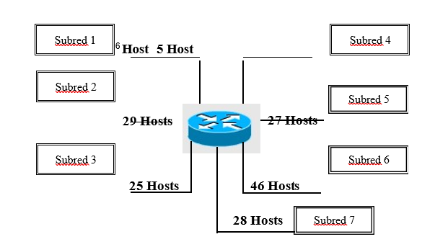
 |  |  |  |  |  |  |  |  |  |  |  |  |  |  |  |  |  |  |  |  |  | Subredes | Host
 |  |  |  |  |  |  |  |  |  |  |  |  |  |  |  |  |  |  |  |  |  | 5 | 3
 |  |  |  |  |  |  |  |  |  |  |  |  |  |  |  |  |  |  |  |  |  | 2 | 2
 |  |  |  |  |  |  |  |  |  |  |  |  |  |  |  |  |  |  |  |  |  | 32 | 6
 |  |  |  |  |  |  |  |  |  |  |  |  |  |  |  |  |  |  |  |  |  | No importa la cantidad de host siempre y cuando no se pase de 208

S6=46 | 64
S2=29 | 32 | patron repetitivos de 32
S7=28 | 32
S5=27 | 32
S3=25 | 32
SF=30 | 32
S1=6 | 8
S4=5 | 8

 | 240

 |  | 192.168.72.1

Clase | Rango | Dir Privada | Máscara x defecto | Bits para host | CANTIDAD DE BIT QUE TIENE EL OCTETO
A | 0-126 | 10.0.0.1 | 255.0.0.0/8 | 24
B | 128-191 | 172.16.0.1 | 255.255.0.0/16 | 16 | 65534
C | 192-223 | 192.168.1.1 | 255.255.255.0/24 | 8 | 254

